Worksheet
GRAFICOS AEREOS

HEB
2019-07-01 - 2019-07-31
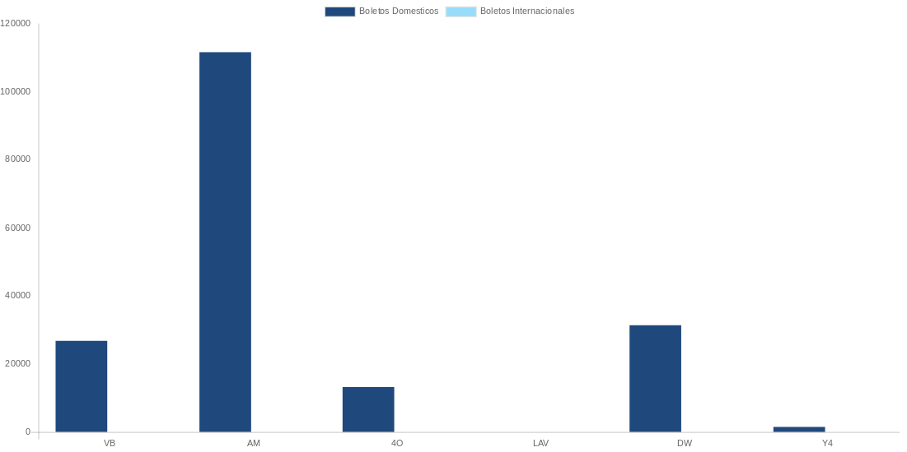

AEROLINEA | CANT | TARIFA/Pesos | %Part
AEROENLACES NACIONALES, S.A. DE C.V. | 4 | 4,702 | 4.58%
AEROMEXICO | 12 | 46,605 | 45.43%
INTERJET - ABC AEROLINEAS,S.A. DE C.V. | 15 | 25,409 | 24.77%
LINK CONEXION AEREA, S.A. DE C.V. | 2 | 6,735 | 6.57%
VOLARIS | 10 | 9,417 | 9.18%
Total BOLETOS DOMESTICOS | 43 | 92,869 | 90.53%

UNITED AIRLINES | 1 | 9,720 | 9.47%
Total BOLETOS INTERNACIONALES | 1 | 9,720 | 9.47%
Total general | 44 | 102,589 | 100%
El consumo es la tarifa antes de impuestos de iva y tua.
El consumo es de tarifa de servicios de vuelos.(No cargos por cambios y revisados)
Cantidades en Pesos Mexicanos

